Hoja1
CALCULADORA DE INERCIAS Y MODULOS DE SECCIÓN

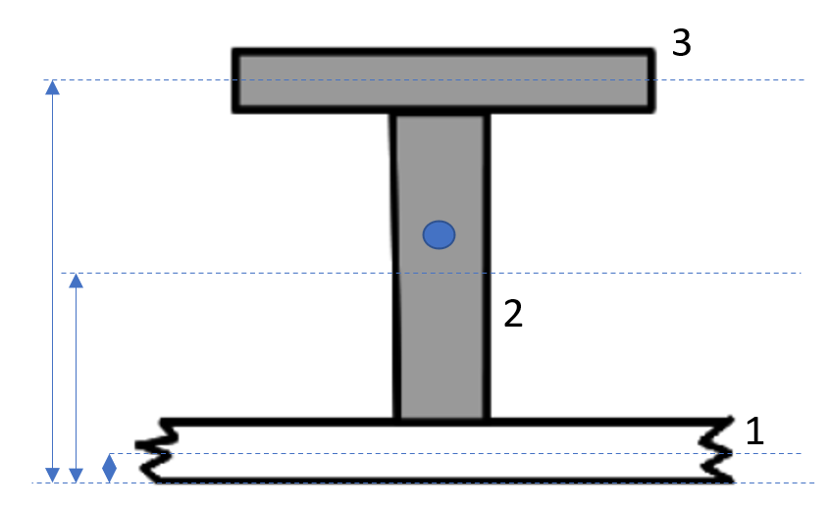
 | PERFILES COMPUESTOS
 |  |  | ancho | alto | área | centroide | Inercia+Ad^2 | I cm^4
1 | Forros asociados |  | 370 | 6.35 | 2352.6564479 | 3 | 8327606.0
2 | alma |  | 6.35 | 180 | 1143 | 96 | 4384825.2 | 456.0
3 | ala |  | 100 | 7.94 | 794 | 190 | 12947738.6 | 268.0
 |  |  |  |  | 1937 |  |  | 724.1
 | Eje neutro | 62.6 | mm |  |  |  |  | 54.744726503
 | Inercia | 25660169.8 | mm^4 | 2566.02 | cm^4
 | SM | 409633.32152 | mm^3 | 194.91 | cm^3
 | area | 4289.6564479 | mm^2 | 42.896564479 | cm^2
 | Eje neutro sin forro | 132.3 | mm

 | PERFILES FB
 |  |  | ancho | alto | área | centroide | Inercia+Ad^2
1 | Forros asociados |  | 370.4970784 | 0 | 0 | 0 | 0.0
2 | alma |  | 10 | 80 | 800 | 40 | 426666.7
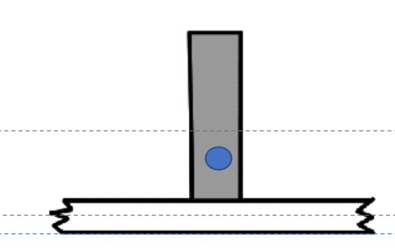

 | Eje neutro | 40.00 | mm
 | Inercia | 426667 | mm^4 | 42.67 | cm^4
 | SM | 10667 | mm^3 | 10.7 | cm^3
 | área | 800 | mm^2 | 8 | cm^2

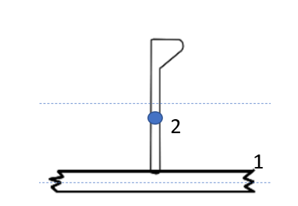
 | PERFILES HP
 | Espesor refuerzo | 5.0 | mm
 |  | ancho mm | alto mm | area mm2
 | Forro asociado | 291.73 | 0 | 0

 | ALTURA PERFIL | 80
 | PERFIL | ÁREA cm2 | Centroide cm | Inercia cm4 | Inercia+Ad^2
 | HP 80X5 | 5.51 | 4.9 | 33.87 | 33.87
 | Forr. Asoc | 0.00 | 0.00 | 0.00 | 0.00

 | Eje neutro | 4.90 | cm
 | Inercia | 33.87 | cm4
 | SM | 10.9 | cm3
 | área | 5.51 | cm2

 | PERFILES L |  |  |  |  | alto perfil | espesor
 | Espesor refuerzo | 7.0 | mm |  |  | 60 | 6
 |  | ancho mm | alto mm | area mm2 | Centroide | Inercia | Inercia+Ad^2
 | Forro asociado | 0.00 | 0 | 0 | 0 | 0 | 0
 | ALMA | 6 | 54 | 324 | 27 | 78732 | 159507.6
 | ALA | 60 | 6 | 360 | 57 | 1080 | 73778.1
 |  |  |  |  | 42.789473684

 | Eje neutro | 4.28 | cm
 | Inercia | 23.33 | cm4
 | SM | 13.6 | cm3
 | área | 6.84 | cm2

